Lin Reg Equ
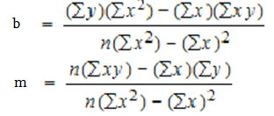
 |  | ∑y | 1151 | NΣxy | 94237
 |  | ∑x² | 778 | (Σx)(Σy) | 98986
 |  | ∑x | 86 | NΣx² | 10114
 |  | ∑xy | 7249 | (Σx)² | 7396
 |  | NΣx² | 10114
 |  | (Σx)² | 7396

 |  | b numerator | 272,064 | m numerator | -4,749
 |  | b demoninator | 2718 | m demoninator | 2718
 |  | b = | 100.09713024 | m = | -1.7472406181

lin reg equ : | y=mx+b
 | y=-1.74724061810155x+100.0971302

